Instruções para usar a planilha
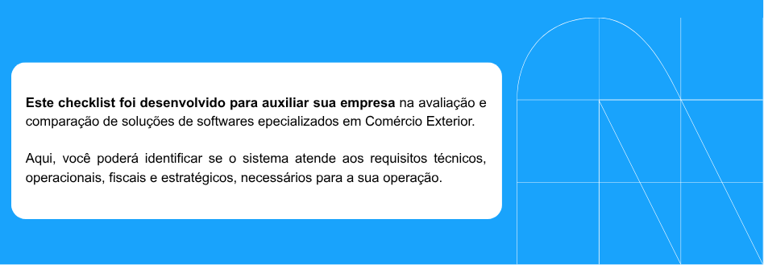

COMO USAR O CHECKLIST PARA ESCOLHER SEU SOFTWARE?
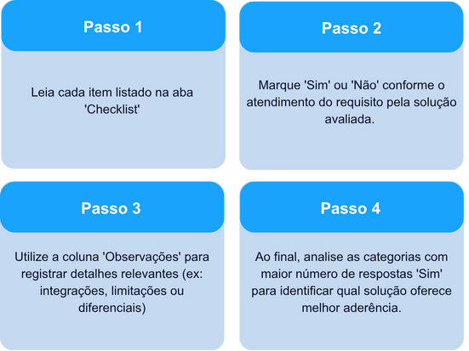

 | CATEGORIAS AVALIADAS
